NxWitness PRo - ENT
 |  | 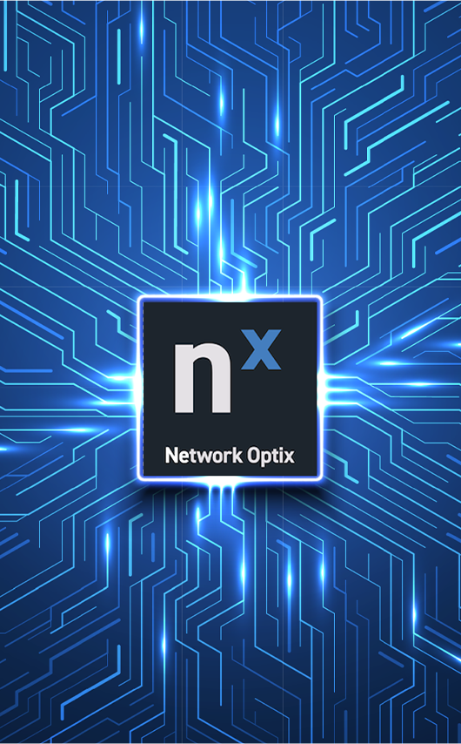
 | SIR.tel. Srl - Via Molino di Sopra 55A 37054 Nogara (VR) - sales@sirtel.it - www.sirtel.it
 | Listino NxWitness n. 78 Q3 Agosto 2026
Nx Witness Professional (Perpetual)

La soluzione NX Witness Pro è pensata per impianti di videosorveglianza professionali di piccole e medie dimensioni. Include tutte le funzionalità fondamentali del VMS, come registrazione video, gestione avanzata delle telecamere IP, accesso remoto, notifiche, mappe, ricerca intelligente e integrazione con dispositivi e sistemi di terze parti. È la scelta ideale per chi desidera un investimento iniziale contenuto mantenendo il pieno controllo del sistema. Piano di acquisto: Licenza perpetua (acquisto una tantum per canale). Il cliente acquista la licenza una sola volta e può continuare a utilizzare il software senza canoni ricorrenti, ricevendo gli aggiornamenti previsti per la piattaforma Pro.
 | Codice | Descrizione | MSRP
 | L01-PRO | Nx Pro Camera License. Enables recording and management of a single IP camera, USB Webcam, or RTSP / UDP /HTTP stream. | 163.64 €
 | L05-WALL | Nx Pro Monitor License. Controls up to 2 monitors per license via LAN/WAN. Scales to accommodate any size video wall. | 454.55 €
 | L06-ENCODER | Nx Pro Encoder License. One license is required per 4 encoder channels (e.g., a 16-channel encoder requires 4 Nx-Encoder licenses). Encoders must be on the supported encoder list. | 163.64 €
 | L08-IO | Nx Pro Device License. Allows configuration, control, and recording of a single device on the supported devices list. | 163.64 €
Enterprise (Subscription/SaaS)
La soluzione NX Witness Enterprise è progettata per organizzazioni con infrastrutture distribuite e installazioni di grandi dimensioni. Oltre a tutte le funzionalità di NX Witness Pro, introduce servizi avanzati per la gestione centralizzata e cloud-native, tra cui Nx Connect, Nx Maps, gestione unificata di utenti e siti, notifiche centralizzate, Video Wall incluso e supporto prioritario. È la soluzione ideale per aziende multisito, campus, infrastrutture critiche e grandi installazioni che richiedono elevata scalabilità e gestione semplificata. Piano di acquisto: Licenza in abbonamento (Subscription/SaaS) con pagamento ricorrente. Il canone comprende l'accesso continuo alle nuove funzionalità Enterprise, agli aggiornamenti e ai servizi cloud della piattaforma.

 | Codice | Descrizione | MSRP
 | NX-CORE | Nx Core Subscription (1 Month) | 7.27 €
 | NX-CORE-SK1Y | Nx Core - Subscription Key (1 Year) | 87.27 €
 | NX-CORE-SK2Y | Nx Core - Subscription Key (2 Year) | 174.55 €
 | NX-CORE-SK3Y | Nx Core - Subscription Key (3 Year) | 261.82 €
 | NX-MAPS | Nx Maps Subscription (1 Month) | 3.64 €
 | NX-MAPS-SK1Y | Nx Maps Subscription - Subscription Key (1 Year) | 43.64 €
 | NX-MAPS-SK2Y | Nx Maps Subscription - Subscription Key (2 Year) | 87.27 €
 | NX-MAPS-SK3Y | Nx Maps Subscription - Subscription Key (3 Year) | 174.55 €
 | NX-LIVE | Nx Core Live (1 Month) - (TBD) | 5.45 €
 | NX-LIVE-SK1Y | Nx Core Live - Subscription Key (1 Year) | 65.45 €
 | NX-LIVE-SK2Y | Nx Core Live - Subscription Key (2 Year) | 130.91 €
 | NX-LIVE-SK3Y | Nx Core Live - Subscription Key (3 Year) | 196.36 €
 | NX-AIMAN | Nx AI Manager (1 Month) | 7.27 €
 | NX-AIMAN-SK1Y | Nx AI Manager - Subscription Key (1 Year) | 152.73 €
 | NX-AIMAN-SK2Y | Nx AI Manager - Subscription Key (2 Year) | 174.55 €
 | NX-AIMAN-SK3Y | Nx AI Manager - Subscription Key (3 Year) | 261.82 €

STRUTTURA


Nx Witness Professional (Perpetual)
Nx Witness Enterprise (Subscription)

Limitation –
You shall always merge servers
The scale is limited

Professional vs Enterprise
Organization admin
Via Nx Cloud
Manage unlimited sites
Site admin

 | Feature | Professional | Enterprise
 | All Features of Version 5 | SI | SI
 | Temporary User Access | SI | SI
 | LDAP Groups | SI | SI
 | Emails via Nx Cloud | SI | SI
 | Camera Hotspots | SI | SI
 | View Bookmarks on Nx Cloud | SI | SI
 | Analytics Object Search via Nx Mobile | SI | SI
Site admin
 | Unified Notifications | NO | SI
Servers
 | Unified User Management | NO | SI
 | Unified Site Organization | NO | SI
 | Nx Connect | NO | SI
 | Nx Maps | NO | SI
 | Priority Support | NO | SI
 | Video Wall [License Included] | NO | SI
 | Currency support for Nx Connect | NO | SI
 | Pre-Billing support for Nx Connect | NO | SI
 | Organizations support for Nx Maps | NO | SI
 | Other device support for Nx Maps | NO | SI
Servers
 | Soft Trigger support for Nx Maps | NO | SI
Cameras
 | Advanced Cloud Layout | NO | SI
 | Shareable Links | NO | SI
 | Cloud Storage | NO | SI
 | Single Sign On | NO | SI
 | AI Model Deployment / Running | NO | SI
 | Barcode Provisioning | NO | SI

Cameras

